仕切り
Ｒ 議会・労働・市民活動・その他

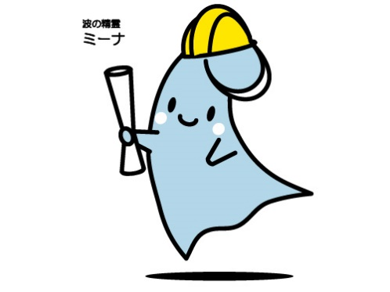

-178 -
２０４ 地域集会施設等利用状況
区分 | 令和4年度 |  | 令和5年度 |  | 令和6年度
 | 総数 | 団体 | 総数 | 団体 | 総数 | 団体
柳島記念館 | 6,421 | 645 | 6,998 | 671 | 8,466 | 751
浜須賀会館 | 17,824 | 1,238 | 20,792 | 1,372 | 21,965 | 1,370
海岸地区コミュニティーセンター | 12,187 | 1,178 | 13,532 | 1,364 | 14,431 | 1,382
小和田地区コミュニティーセンター | 20,761 | 1,373 | 25,757 | 1,616 | 25,645 | 1,502
小出地区コミュニティーセンター | 26,889 | 2,198 | 30,001 | 2,212 | 30,947 | 2,149
コミュニティーセンター湘南 | 24,340 | 2,545 | 26,546 | 2,567 | 27,028 | 2,628
茅ヶ崎地区コミュニティーセンター | 28,427 | 3,057 | 33,070 | 3,235 | 36,046 | 3,512
南湖会館 | 13,253 | 1,193 | 13,894 | 1,317 | 15,598 | 1,242
鶴嶺東コミュニティセンター | 20,571 | 2,235 | 25,980 | 2,530 | 30,167 | 2,490
鶴嶺西コミュニティセンター | 44,159 | 1,477 | 63,497 | 2,001 | 77,684 | 2,323
高砂コミュニティセンター | 35,497 | 2,212 | 53,229 | 2,647 | 57,859 | 2,665
松浪コミュニティセンター | 41,532 | 2,506 | 49,239 | 2,672 | 57,234 | 2,742
資料：市民自治推進課、下水道河川総務課

２０５ 自治会の状況
 |  |  |  | （各年４月１日現在）
区分 | 世帯数 | 自治会数 | 加入世帯数 | 加入率(%) | １自治会当た り平均世帯数
令和5年 | 106,424 | 135 | 77,141 | 72.48 | 571.41
令和6年 | 107,780 | 135 | 77,160 | 71.59 | 571.56
令和7年 | 108,634 | 135 | 76,571 | 70.49 | 567.19
資料：市民自治推進課

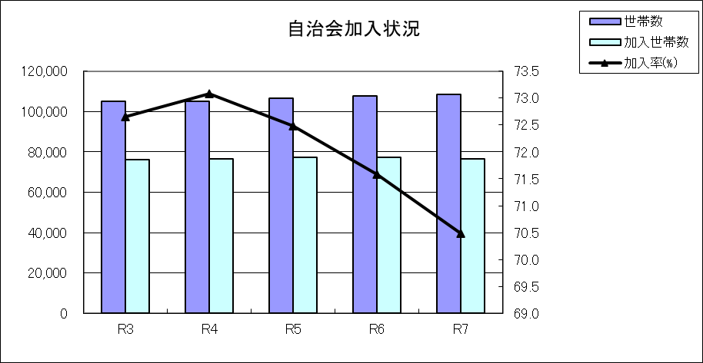
（世帯数）
（％）

